Sheet1
数据表

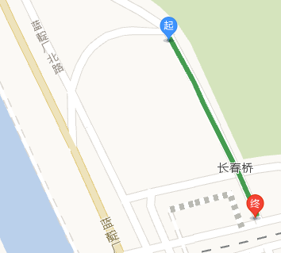
起点 | 起点经度，纬度 | 起点纬度 | 终点 | 终点经度，纬度
万泉河路辅路与小南庄路交汇处向北70m下行 | 116.307284,39.965667 |  | 万泉河路辅路和长春桥路交汇处 | 116.309214,39.955456
万泉河路辅路从西到东第二条与小南庄路交汇处向北60m | 116.307412,39.965656 |  | 万泉河路辅路从西到东第二条与小南庄路交汇处向南80m | 116.307723,39.964036
华夏人寿保险有限公司东南门出口 | 116.310196,39.963324 |  | 长春桥路和西三环北路辅路交汇处 | 116.307905,39.962185
华夏人寿保险有限公司东南门出口向东走279米 | 116.313254,39.964328 |  | 华夏人寿保险有限公司东南门出口 | 116.310196,39.963324
海淀区北三环西路（下行）入口向东162m | 116.316841,39.965472 |  | 海淀区北三环西路（下行）入口处 | 116.31513,39.964851
北京市海淀区蓝靛厂北路（描述不了，看右图1） | 116.295609,39.95969 |  | 北京市海淀区远大路 | 116.296226,39.958719
小南庄怡秀园西2门出口与万柳东路交汇处 | 116.302765,39.962539 |  | 小南庄怡秀园西1门出口与万柳东路交汇处 | 116.30276,39.962543
万柳怡水园东北门与万柳东路交汇处 | 116.302826,39.962039 |  | 长春桥路上行与万柳东路交汇处 | 116.303111,39.959946
长春桥路上行公交站处 | 116.304779,39.960604 |  | 长春桥路上行公交站处向东第一个出口 | 116.306694,39.961484
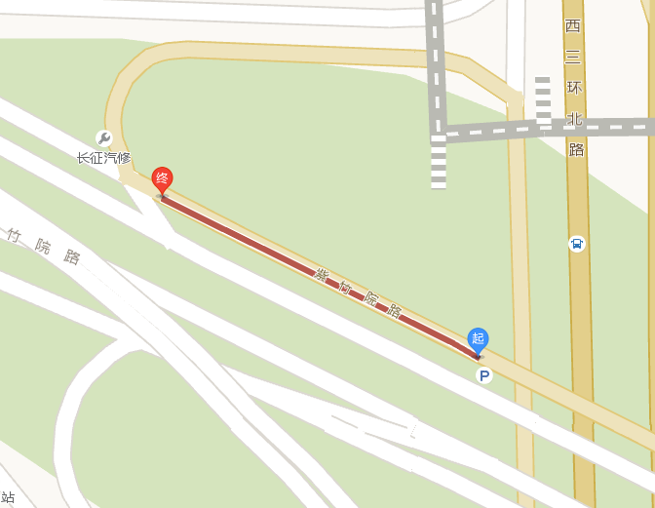
长春桥路上行与万柳东路交汇处 | 116.303116,39.95995 |  | 长春桥路上行公交站处向西50米 | 116.304302,39.96039
长春桥路上行公交站处向东第一个出口 | 116.306694,39.961484 |  | 长春桥路上行公交站处向东第一个出口不出，继续向前41米 | 116.307075,39.961665
西三环北路从北向南第一个Y路口交汇处 | 116.308309,39.960213 |  | 西三环北路从北向南第一个Y路口交汇处前行527米（西三环北路辅路下行与北京外国语大学西校区东门交汇） | 116.308309,39.960213
紫竹院路下行信弘大厦东北门向东40米 | 116.304713,39.944083 |  | 紫竹院路下行与北洼路交汇处 | 116.306612,39.943388
西三环北路辅路与西三环北路小区东门交汇处 | 116.309598,39.948067 |  | 西三环北路辅路与紫竹院路支路交汇（维尔口腔医院附近那里） | 116.309818,39.94342
西三环北路下行（北入口进入后行驶40米） | 116.309614,39.950284 |  | 西三环北路下行（南入口附近） | 116.310022,39.939212
西三环北路辅路下行（进入西三环北路的南入口附近） | 116.309872,39.939488 |  | 西三环北路辅路下行与西三环北路交汇处（南入口附近） | 116.309979,39.939257
紫竹院路（描述不好看右图2） | 116.30964,39.942552 |  | 紫竹院路（描述不好看右图2） | 116.308787,39.942881
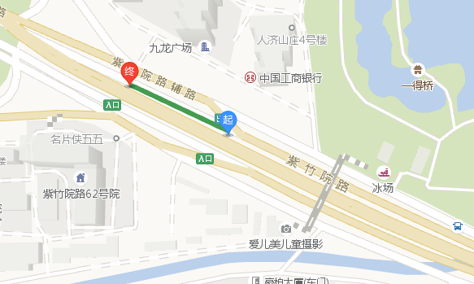
中关村南大街下行（芭飒舞蹈用品东南角）（描述不出来，看终点） | 116.324483,39.947532 |  | 中关村南大街下行与万寿寺路第一个交汇处 | 116.324596,39.946615
中关村南大街下行（芭飒舞蹈用品东北角） | 116.324301,39.948688 |  | 中关村南大街下行（芭飒舞蹈用品东南角） | 116.324483,39.947532
远大东路与远大园六区东1门交汇处 | 116.288441,39.953898 |  | 远大东路与板井路交汇处 | 116.288323,39.952294
（正福寺路西侧）紫竹院路上行公交站 | 116.287079,39.946604 |  | （正福寺路西侧）紫竹院路上行与正福寺路下行交汇处 | 116.288168,39.946798
西三环北路上行（出口附近） | 116.310302,39.938235 |  | 西三环北路上行（三石铁板烧附近） | 116.310297,39.939325
紫竹院路太复杂了，看右图3吧 | 116.313732,39.940937 |  | 紫竹院路太复杂了，看右图3吧 | 116.312761,39.941311
紫竹院路太复杂了，看右图4吧 | 39.939295,116.319805 |  | 紫竹院路太复杂了，看右图4吧 | 116.313732,39.940937
西三环北路下行（首都师范大学北一区东门附近） | 116.310074,39.937072 |  | 西三环北路下行（中国外文大厦附近） | 116.310106,39.934411
天顺仁和写字楼2号楼西南角 | 116.302771,39.934412 |  | 北洼路上行与北洼东街交汇处 | 116.303753,39.936139
北洼路与又一村路交汇处 | 116.302262,39.933638 |  | 北洼路与又一村路交汇处向南73米 | 116.301875,39.932956
北洼路与最南方的玲珑路交汇处 | 116.301457,39.932112 |  | 北洼路与首都师范大学西门交汇 | 116.301393,39.931429
起点无法描述，从终点找吧，终点往西210米 | 116.307439,39.932268 |  | 玲珑路从西向东走向与西三环北路辅路（东）交汇处 | 116.310449,39.932264
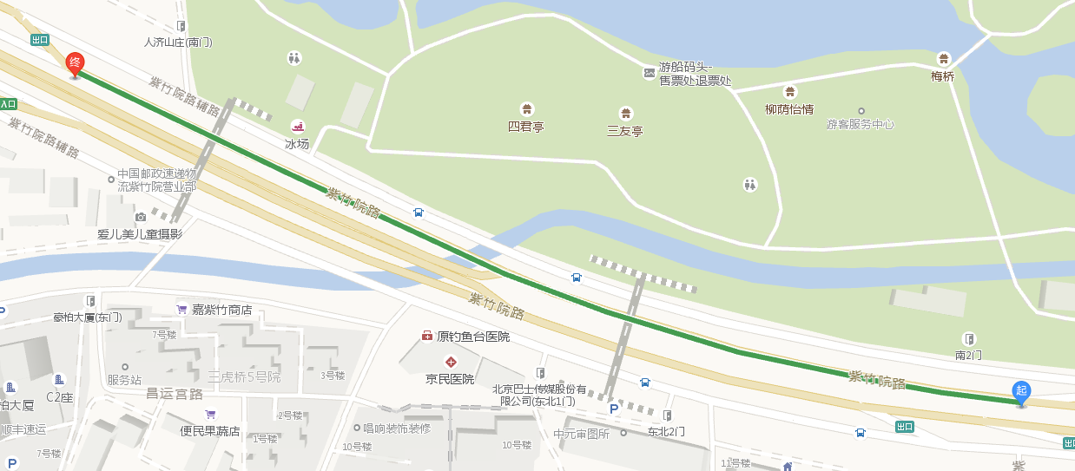
西三环北路下行与花园桥交点处 | 116.310127,39.932342 |  | 西三环北路下行与花园桥交点处向南57米 | 116.310116,39.931865
西三环北路辅路（西侧那条）与从北向南第一条玲珑路交汇处向东113米 | 116.311758,39.932379 |  | 西三环北路辅路（西侧那条）与从北向南第一条玲珑路交汇处 | 116.310444,39.932396
西三环北路辅路（西侧那条）与从北向南第一条玲珑路交汇处向东209米 | 116.312638,39.932387 |  | 西三环北路辅路（西侧那条）与从北向南第一条玲珑路交汇处向东113米 | 116.311758,39.932379

